资源获取提示
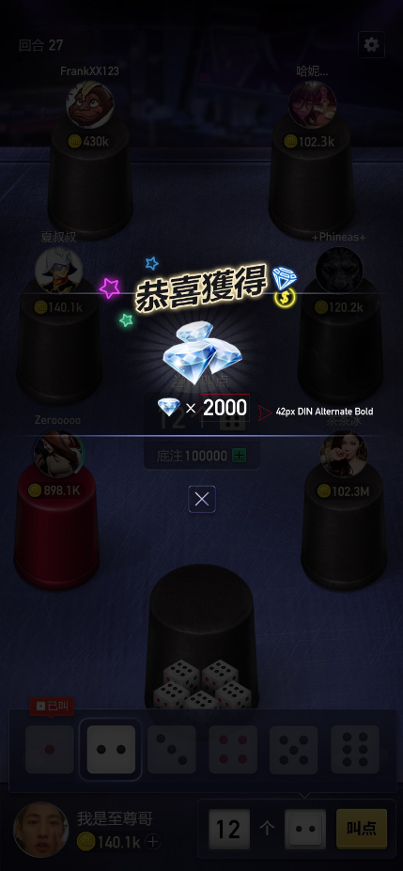

资源获取提示，金币与钻石的获取，如右图
其他如：头像框、骰盅，后续再添加

